Voorblad
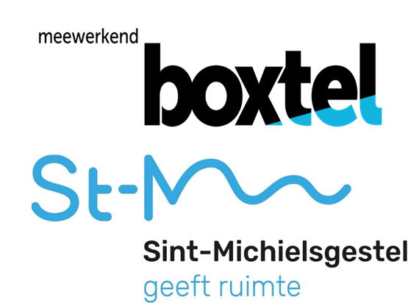

 | Europese openbare aanbesteding "Levering PMD zakken"

 |  | Inhoud:
 |  | Prijsinvulformulier

